VEHICULOS
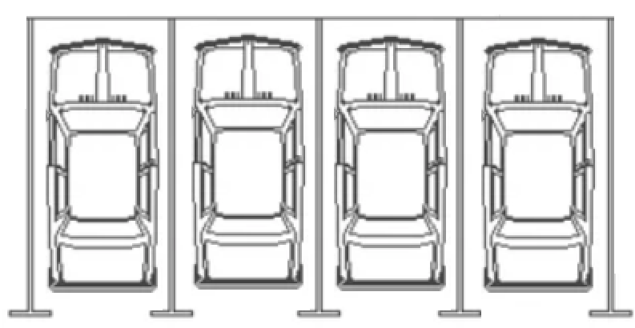

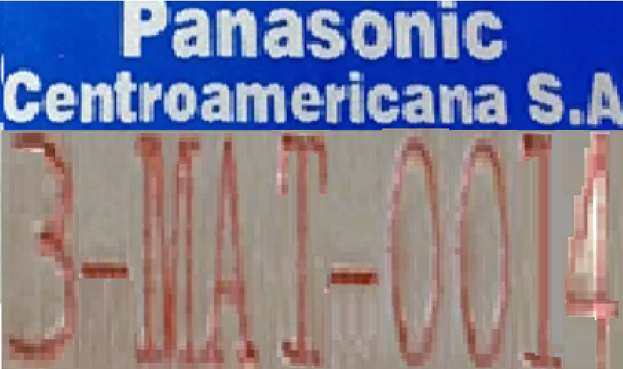

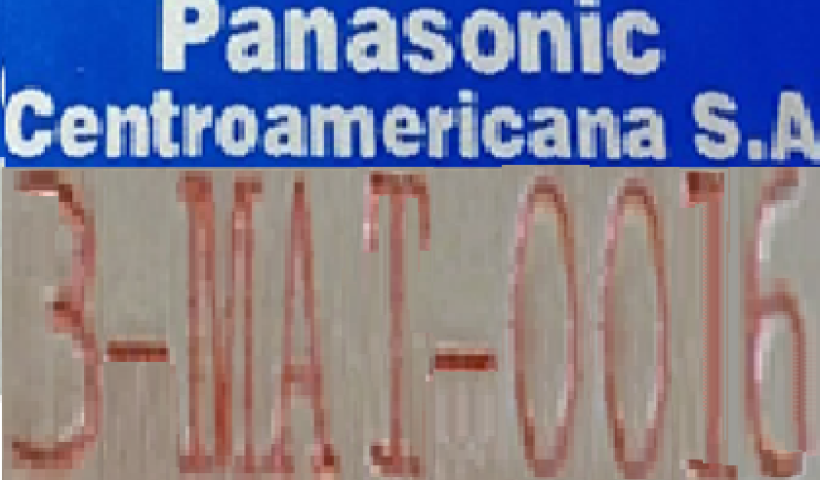

ZONA DE ACTIVOS VEHICULOS
RECURSOS HUMANOS
CODIGO: PCA16100
RESPONSABLE: YAJAHIRA PORRAS
ASISTENTE RECURSOS HUMANOS

ZONA DE ACTIVOS # 4E
OFICINA VENTAS Y MERCADEO
RESPONSABLE: JULISSA PIZARRO
CODIGO: PCA23000
STAFF DE MERCADEO
ZONA DE ACTIVOS # 4G
OFICINA DE COMPRAS
RESPONSABLE: GEOVANNY GONZALEZ
CODIGO: PCA20000
JEFE BODEGA MATERIA PRIMA
PANASONIC CENTROAMERICANA S.A.
REVISION DE ACTIVOS FIJOS FABRICA
FECHA DE ACTUALIZACION:
BANDAS MEZCLA
TOTAL ACTIVOS | PLACA | STATUS | CUENTA | DIVISION | ZONA | UBICACIÓN | ARTICULO | DESCRIPCION
1 | 3-MAT-0014 |  | VEHÍCULOS | ADMINISTRACION | 4 | PARQUEO | VEHICULO | VEHICULO TOYOTA HILUX DX2006 CL203970 (VENTAS BATERIAS) GRIS
2 | 3-MAT-0015 | DESECHAR | VEHÍCULOS | ADMINISTRACION | 4 | PARQUEO | VEHICULO | VEHICULO TOYOTA HILUX DX2006 CL204897 (VENTAS BATERIAS)
3 | 3-MAT-0016 |  | VEHÍCULOS | ADMINISTRACION | 4 | PARQUEO | VEHICULO | VEHICULO TOYOTA HILUX DX2006 CL205554 (COMPRAS) BLANCO
4 | 3-MAT-0013 |  | VEHÍCULOS | ADMINISTRACION | 4 | PARQUEO | VEHICULO | VEHICULO SUKUZI JPN000 (RECURSOS HUMANOS)

3C SALA GRANDE
ZONA DE ACTIVOS # 3C
RECURSOS HUMANOS
CODIGO: PCA16100
RESPONSABLE: YAJAHIRA PORRAS
ASISTENTE RECURSOS HUMANOS
PANASONIC CENTROAMERICANA S.A.
REVISION DE ACTIVOS FIJOS FABRICA
FECHA DE ACTUALIZACION:
SALA DE REUNIONES GRANDE
TOTAL ACTIVOS | PLACA | STATUS | CUENTA | DIVISION | ZONA | UBICACIÓN | ARTICULO | DESCRIPCION | FECHA DE ADQUISICION
1 | 6-901-0112 |  | MOBILIARIO GENERAL | ADMINISTRACION | 3 | SALA GRANDE | SILLA TIPO | SILLA TIPO SECRETARIA C/BRAZO | 23/05/2003
2 | 6-901-0113 |  | MOBILIARIO GENERAL | ADMINISTRACION | 3 | SALA GRANDE | SILLA TIPO | SILLA TIPO SECRETARIA C/BRAZO | 31/01/2011
3 | 6-901-0114 |  | MOBILIARIO GENERAL | ADMINISTRACION | 3 | SALA GRANDE | SILLA TIPO | SILLA TIPO SECRETARIA C/BRAZO | 28/02/1997
4 | 6-901-0115 |  | MOBILIARIO GENERAL | ADMINISTRACION | 3 | SALA GRANDE | SILLA TIPO | SILLA TIPO SECRETARIA C/BRAZO | 08/05/2007
5 | 6-901-0116 |  | MOBILIARIO GENERAL | ADMINISTRACION | 3 | SALA GRANDE | SILLA TIPO | SILLA TIPO SECRETARIA C/BRAZO | 31/01/2011
6 | 6-901-0117 |  | MOBILIARIO GENERAL | ADMINISTRACION | 3 | SALA GRANDE | SILLA TIPO | SILLA TIPO SECRETARIA C/BRAZO | 31/01/2011
7 | 6-901-0118 |  | MOBILIARIO GENERAL | ADMINISTRACION | 3 | SALA GRANDE | SILLA TIPO | SILLA TIPO SECRETARIA C/BRAZO | 01/07/2005
8 | 6-901-0119 |  | MOBILIARIO GENERAL | ADMINISTRACION | 3 | SALA GRANDE | SILLA TIPO | SILLA TIPO SECRETARIA C/BRAZO | 23/06/2004
9 | 6-901-0120 |  | MOBILIARIO GENERAL | ADMINISTRACION | 3 | SALA GRANDE | SILLA TIPO | SILLA TIPO SECRETARIA C/BRAZO | 01/01/1999
10 | 6-901-0121 |  | MOBILIARIO GENERAL | ADMINISTRACION | 3 | SALA GRANDE | SILLA TIPO | SILLA TIPO SECRETARIA C/BRAZO | 31/01/2011
11 | 6-901-0122 |  | MOBILIARIO GENERAL | ADMINISTRACION | 3 | SALA GRANDE | SILLA TIPO | SILLA TIPO SECRETARIA C/BRAZO | 04/12/2006
12 | 6-901-0123 |  | MOBILIARIO GENERAL | ADMINISTRACION | 3 | SALA GRANDE | SILLA TIPO | SILLA TIPO SECRETARIA C/BRAZO | 31/01/2011
13 | 6-901-0124 |  | MOBILIARIO GENERAL | ADMINISTRACION | 3 | SALA GRANDE | SILLA TIPO | SILLA TIPO SECRETARIA C/BRAZO | 20/02/2006
14 | 6-901-0125 |  | MOBILIARIO GENERAL | ADMINISTRACION | 3 | SALA GRANDE | SILLA TIPO | SILLA TIPO SECRETARIA C/BRAZO | 01/01/2005
15 | 6-901-0126 |  | MOBILIARIO GENERAL | ADMINISTRACION | 3 | SALA GRANDE | SILLA TIPO | SILLA TIPO SECRETARIA C/BRAZO | 04/12/2006
16 | 6-901-0127 |  | MOBILIARIO GENERAL | ADMINISTRACION | 3 | SALA GRANDE | SILLA TIPO | SILLA TIPO SECRETARIA C/BRAZO | 08/05/2007
17 | 6-901-0128 |  | MOBILIARIO GENERAL | ADMINISTRACION | 3 | SALA GRANDE | SILLA TIPO | SILLA TIPO SECRETARIA C/BRAZO | 08/05/2007
18 | 6-901-0129 |  | MOBILIARIO GENERAL | ADMINISTRACION | 3 | SALA GRANDE | SILLA TIPO | SILLA TIPO SECRETARIA C/BRAZO | 14/08/2001
19 | 6-901-0131 |  | MOBILIARIO GENERAL | ADMINISTRACION | 3 | SALA GRANDE | SILLA TIPO | SILLA TIPO SECRETARIA C/BRAZO | 31/03/1995
20 | 7-210-0046 |  | MOBILIARIO GENERAL | ADMINISTRACION | 3 | SALA GRANDE | SILLA TIPO | SILLA TIPO SECRETARIA C/BRAZO
21 | 7-210-0048 |  | MOBILIARIO GENERAL | ADMINISTRACION | 3 | SALA GRANDE | SILLA TIPO | SILLA TIPO SECRETARIA C/BRAZO
22 | 7-210-0047 |  | MOBILIARIO GENERAL | ADMINISTRACION | 3 | SALA GRANDE | SILLA TIPO | SILLA TIPO SECRETARIA C/BRAZO
23 | 7-800-0037 |  | MOBILIARIO GENERAL | ADMINISTRACION | 3 | SALA GRANDE | SILLA TIPO | SILLA TIPO SECRETARIA C/BRAZO
24 | 6-901-0127 |  | MOBILIARIO GENERAL | ADMINISTRACION | 3 | SALA GRANDE | SILLA TIPO | SILLA TIPO SECRETARIA C/BRAZO
25 | 6-901-0130 |  | MOBILIARIO GENERAL | ADMINISTRACION | 3 | SALA GRANDE | TV PANTALLA LED | TV PANTALLA LED 65 PANASONIC | 30/12/2018
26 | 6-903-0076 |  | MOBILIARIO GENERAL | ADMINISTRACION | 3 | SALA GRANDE | MESA GRANDE | MESA MODULAR GRANDE REUNIONES
27 | 6-903-0077 |  | MOBILIARIO GENERAL | ADMINISTRACION | 3 | SALA GRANDE | MUEBLE MODULAR | MUEBLE MODULAR PARA PANTALLA
28 | 6-903-0078 |  | MOBILIARIO GENERAL | ADMINISTRACION | 3 | SALA GRANDE | PANTALLA PROYECCION | PANTALLA ARROLLABLE PROYECCION

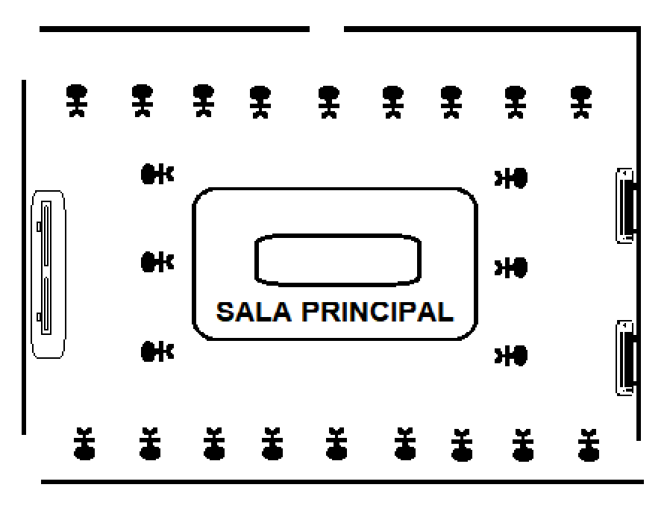

























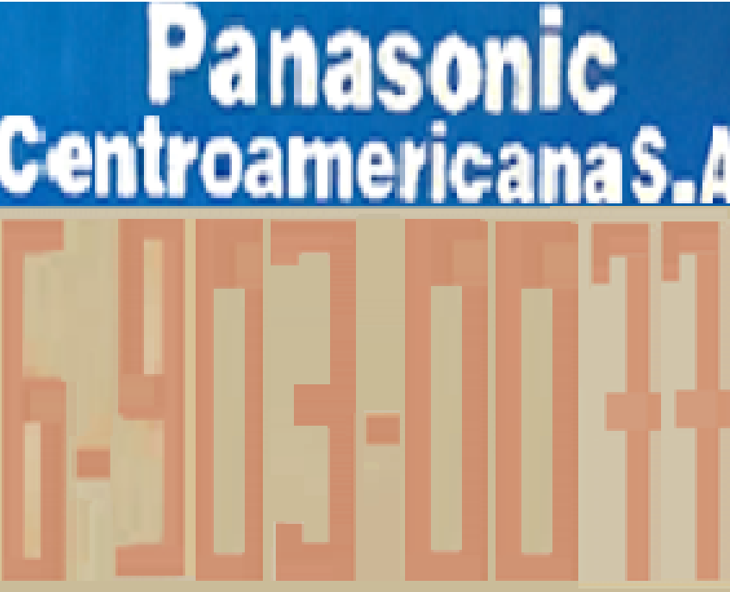


25
27
28
1
8
7
6
5
2
3
4
9
10
11
12
22
23
24
13
14
15
16
17
18
19
20
21
26

